表紙
オーナー様管理台帳（ＣＲＭ）
詳細設計書

サブシステム名： |  | トップページ

機 能 名： |  | 訪問履歴のコメント追加通知

 | 最終更新日 |  | ： | 2016/6/2

 | 最 終 版 数 |  | ： | 1.3

画面遷移
カテゴリ | 詳細設計書 | オーナー様管理台帳（ＣＲＭ） |  | 作成者 | 李煜周 | 作成日 | 2016-06-02 | 版番
サブシステム | トップページ | 訪問履歴のコメント追加通知 |  | 更新者 |  | 更新日 |  | 1.3
ＩＤ | CRMG010102 | 名称 | 画面遷移

ID:CRMG010300
トップページ （本社、ブロック担当）
ID:CRMG010102
訪問履歴のコメント追加通知

画面初期化

画面遷移

ポップアップ

ID:CRMG010100
トップページ（一般ユーザ）
ID:CRMG010102
訪問履歴のコメント追加通知

画面初期化

画面遷移

ポップアップ

画面レイアウト
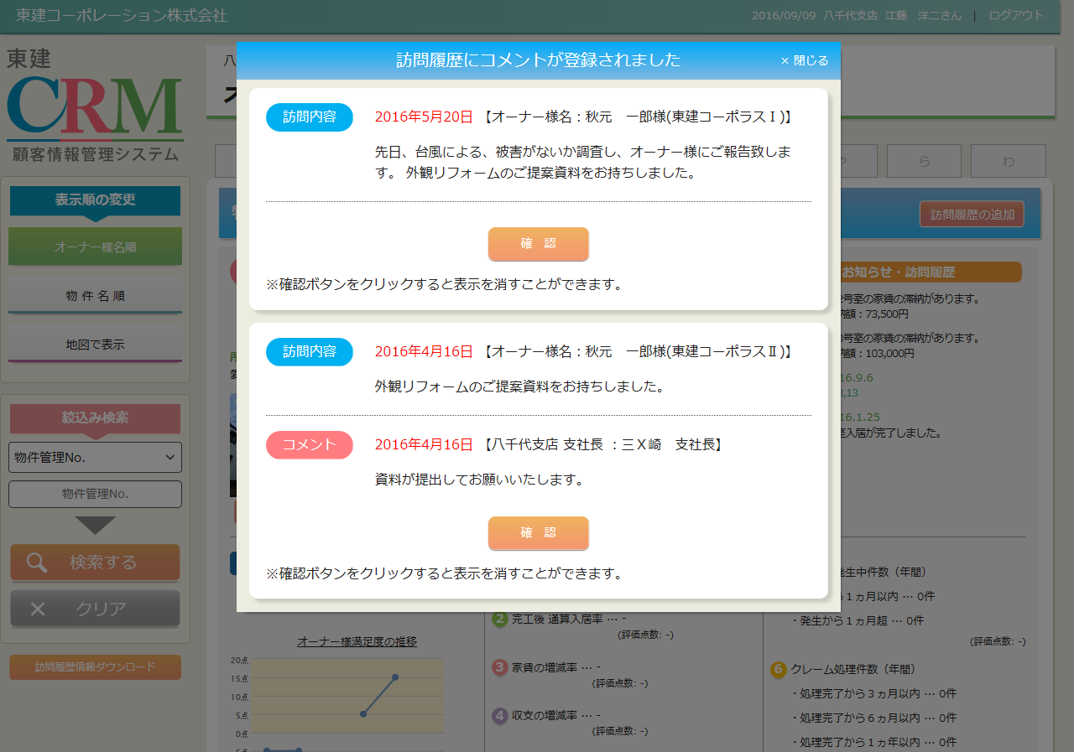
カテゴリ | 詳細設計書 | オーナー様管理台帳（ＣＲＭ） |  | 作成者 | 李煜周 | 作成日 | 2016-06-03 | 版番
サブシステム | トップページ | 訪問履歴のコメント追加通知 |  | 更新者 | 蔡薇薇 | 更新日 | 2016-09-09 | 1.3
ＩＤ | CRMG010102 | 名称 | 画面レイアウト

処理フロー
カテゴリ |  | 詳細設計書 |  | オーナー様管理台帳（ＣＲＭ） |  | 作成者 | 李煜周 | 作成日 | 2016-06-02 | 版番
サブシステム |  | トップページ |  | 訪問履歴のコメント追加通知 |  | 更新者 |  | 更新日 |  | 1.3
ＩＤ |  | CRMG010102 |  | 名称 | 処理フロー

 | フロー名 |  | 1.画面初期化処理(A000)

開始

訪問履歴情報
Success21施主情報
Success21物件情報
社員マスタ

【A001】引数取得処理

【A002】データ取得処理

【A003】画面表示処理

終了

メッセージ
画面
条件分岐
データ
処理
開始・終了

 | フロー名 |  | 2.確認ボタンクリック処理(B000)

開始

データ
処理
開始・終了
訪問履歴情報
【B001】確認ボタン押下処理

終了

メッセージ
画面
条件分岐
データ
処理
開始・終了

 | フロー名 |  | 3.コメント追加ボタン押下処理(C000)

開始

データ
処理
条件分岐
開始・終了

【C001】コメント追加ボタン押下処理

終了

メッセージ
画面
条件分岐
データ
処理
開始・終了

 | フロー名 |  | 4.閉じるボタン押下処理(D000)

開始

データ
処理
条件分岐
開始・終了

【D001】閉じるボタン押下処理

終了

メッセージ
画面
条件分岐
データ
処理
開始・終了

